Sheet1
Checklist nhóm 19
Đề tài : Quản lý cửa hàng trang sức - SE104.J24
Thành viên
Hồ Minh Trí - 15520922

PHẦN I: CHỨC NĂNG |  |  |  |  | Note: Tình trạng do nhóm chấm đánh giá: Hoạt động/Không hoạt động (Chọn giá trị từ mũi tên bên phải) Nếu không hoạt động thì mô tả ở cột bên phải.
Màn hình Login
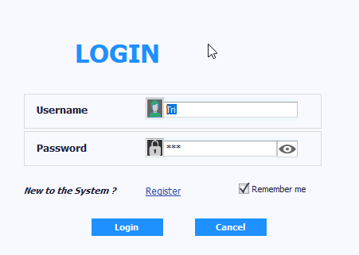

Thành phần | Loại | Công dụng | Tình trạng | Mô tả lỗi nếu không hoạt động
Username | TextBox | Nhập tên đăng nhập | Hoạt động
Password | TextBox | Nhập mật khẩu | Hoạt động
Remember me | CheckEdit | Lưu thông tin cho lần đăng nhập sau | Hoạt động
Register | Button | Hiển thị màn hình đăng kí tài khoản | Hoạt động
Login | Button | Đăng nhập vào màn hình chính | Hoạt động
Cancel | Button | Thoát ứng dụng | Hoạt động

Màn hình chính (Tab Admin)
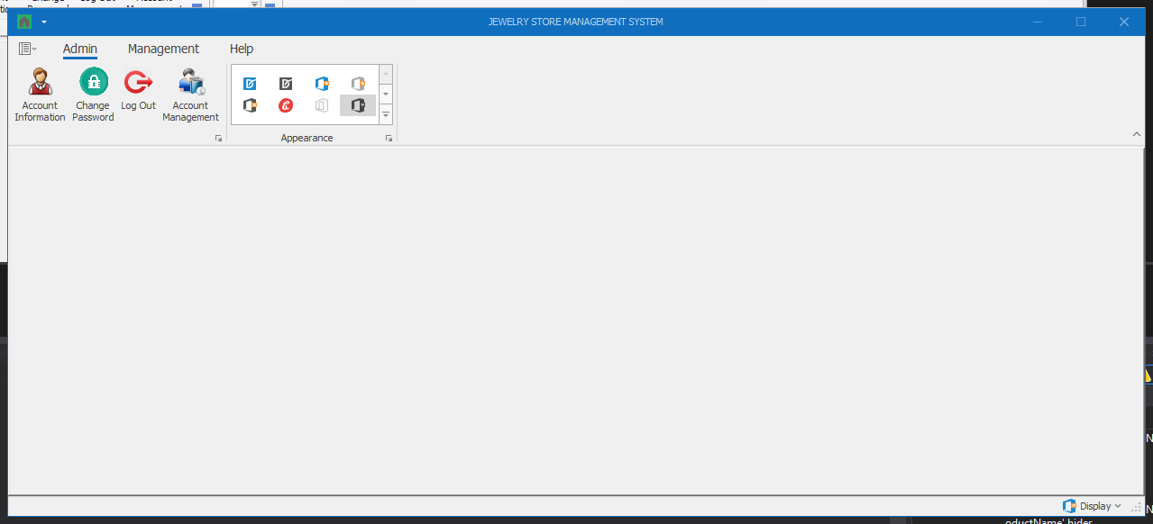

Thành phần | Loại | Công dụng | Tình trạng | Mô tả lỗi nếu không hoạt động
Account Information | Button | Hiển thị màn hình thông tin tài khoản | Hoạt động
Change Password | Button | Hiển thị màn hình thay đổi mật khẩu | Hoạt động
Log out | Button | Thoát ra lại màn hình login | Hoạt động
Account Management | Button | Hiển thị màn hình quản lý tài khoản (chỉ có tài khoản với role Admin mới mở được màn hình này) | Hoạt động

Màn hình Account Information
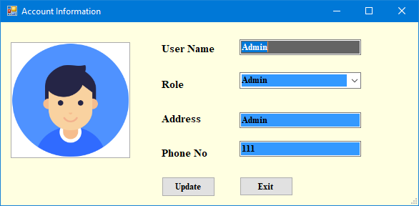

Thành phần | Loại | Công dụng | Tình trạng | Mô tả lỗi nếu không hoạt động
User Name | Textbox | Hiển thị / Chỉnh sửa thông tin tên đăng nhập | Hoạt động
Role | DropdownList | Hiển thị danh sách role (Nếu là user thường thì chỉ hiện User, còn Admin thì hiển thị dropdownlist) | Hoạt động
Address | Textbox | Hiển thị / Chỉnh sửa thông tin địa chỉ | Hoạt động
Phone No | Textbox | Hiển thị / Chỉnh sửa thông tin số điện thoại | Hoạt động
Update | Button | Cập nhật thông tin chỉnh sửa | Hoạt động
Exit | Button | Thoát ra lại màn hình chính | Hoạt động

Màn hình Change Password
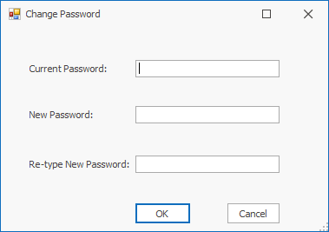

Thành phần | Loại | Công dụng | Tình trạng | Mô tả lỗi nếu không hoạt động
Current Password | Textbox | Nhập mật khẩu cũ | Hoạt động
New Password | Textbox | Nhập mật khẩu mới | Hoạt động
Re-type New Password | Textbox | Nhập lại mật khẩu mới | Hoạt động
OK | Button | Cập nhật thông tin mật khẩu | Hoạt động
Cancel | Button | Thoát ra lại màn hình chính | Hoạt động

Màn hình Account Management (chỉ Role Admin mới có quyền truy cập)
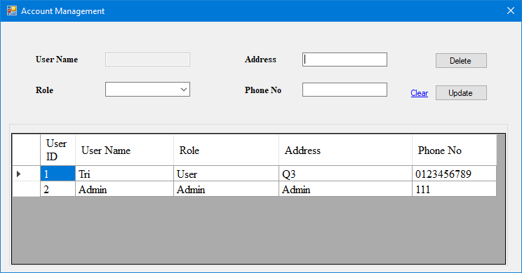

Thành phần | Loại | Công dụng | Tình trạng | Mô tả lỗi nếu không hoạt động
User Name | Textbox (Disabled) | Hiển thị thông tin tên đăng nhập | Hoạt động
Role | DropdownList | Hiển thị / chỉnh sửa danh sách role | Hoạt động
Address | Button | Hiển thị / chỉnh sửa thông tin địa chỉ | Hoạt động
Phone No | Button | Hiển thị / chỉnh sửa thông tin số điện thoại | Hoạt động
User Table | DataGridView | Hiển thị thông tin các tài khoản hiện có, khi chọn 1 dòng, thông tin tài khoản đó sẽ được hiển thị lên trên | Hoạt động
Delete | Button | Xóa tài khoản được chọn | Hoạt động
Update | Button | Cập nhật thông tin tài khoản | Hoạt động
Clear | Button | Làm sạch thông tin đang hiển thị trong các textbox | Hoạt động

Màn hình chính (Tab Management)
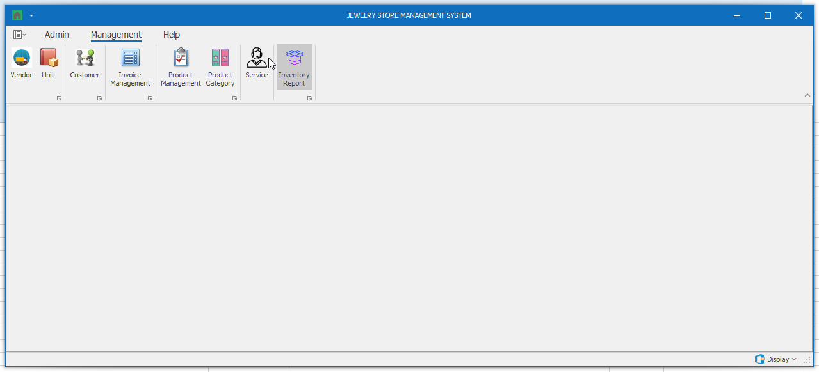

Thành phần | Loại | Công dụng | Tình trạng | Mô tả lỗi nếu không hoạt động
Vendor | Button | Hiển thị màn hình quản lý nhà cung cấp | Hoạt động
Unit | Button | Hiển thị màn hình quản lý đơn vị tính | Hoạt động
Customer | Button | Hiển thị màn hình quản lý khách hàng | Hoạt động
Invoice Management | Button | Hiển thị màn hình quản lý hóa đơn | Hoạt động
Product Mangement | Button | Hiển thị màn hình quản lý sản phẩm | Hoạt động
Product Category | Button | Hiển thị màn hình quản lý loại sản phẩm | Hoạt động
Service | Button | Hiển thị màn hình quản lý dịch vụ | Hoạt động
Inventory Report | Button | Hiển thị màn hình báo cáo tồn kho | Hoạt động

Màn hình Vendor
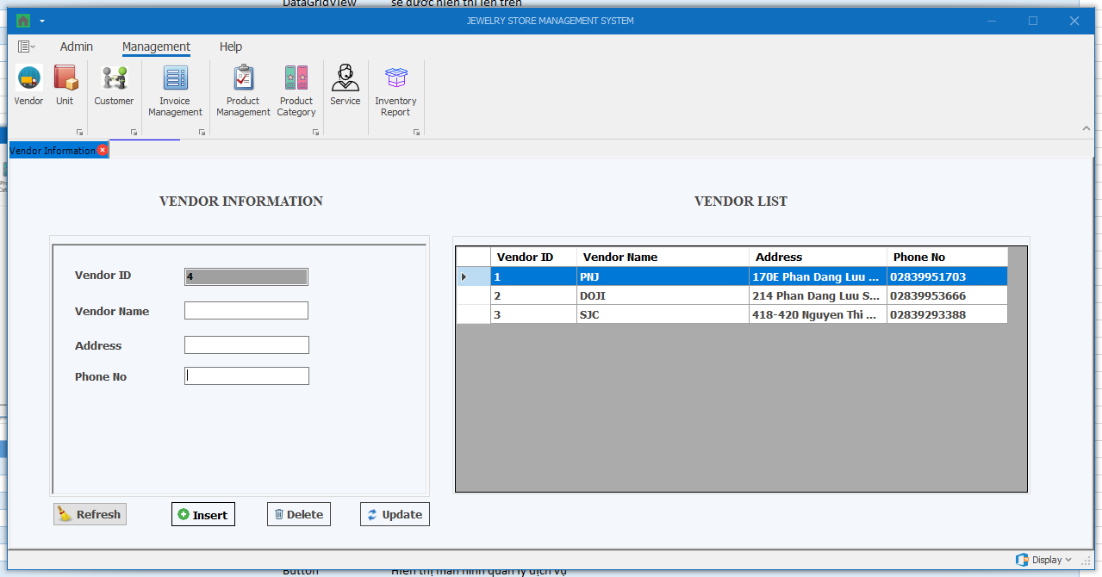

Thành phần | Loại | Công dụng | Tình trạng | Mô tả lỗi nếu không hoạt động
Vendor ID | Textbox (Disabled) | Hiển thị thông tin mã nhà cung cấp | Hoạt động
Vendor Name | Textbox | Hiển thị / chỉnh sửa thông tin tên nhà cung cấp | Hoạt động
Address | Textbox | Hiển thị / chỉnh sửa thông tin địa chỉ nhà cung cấp | Hoạt động
Phone No | Textbox | Hiển thị / chỉnh sửa thông tin số điện thoại nhà cung cấp | Hoạt động
Vendor Table | DataGridView | Hiển thị thông tin các nhà cung cấp hiện có, khi chọn 1 dòng, thông tin các nhà cung cấp đó sẽ được hiển thị bên trái | Hoạt động
Insert | Button | Thêm thông tin nhà cung cấp | Hoạt động
Delete | Button | Xóa thông tin nhà cung cấp được chọn | Hoạt động
Update | Button | Cập nhật thông tin nhà cung cấp được chọn | Hoạt động
Refresh | Button | Làm sạch thông tin đang hiển thị trong các textbox | Hoạt động

Màn hình Unit
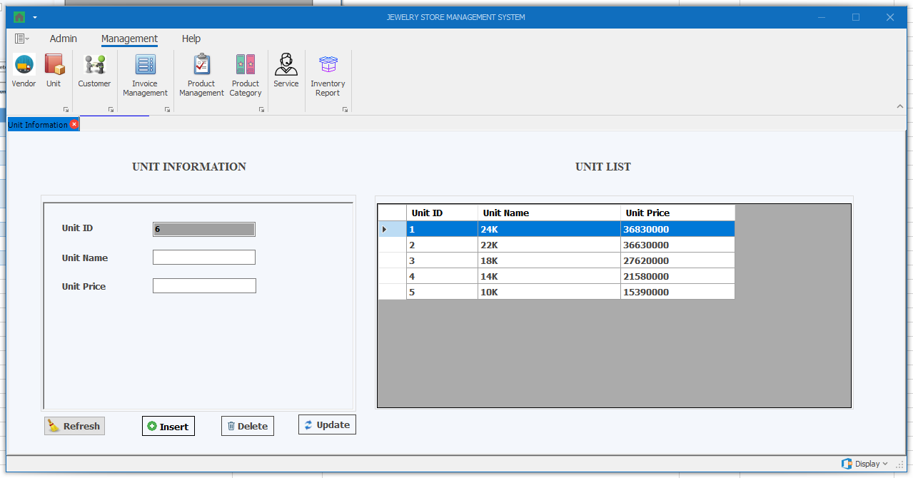

Thành phần | Loại | Công dụng | Tình trạng | Mô tả lỗi nếu không hoạt động
Unit ID | Textbox (Disabled) | Hiển thị thông tin mã đơn vị | Hoạt động
Unit Name | Textbox | Hiển thị / chỉnh sửa thông tin tên đơn vị | Hoạt động
Unit Price | Textbox | Hiển thị / chỉnh sửa thông tin giá đơn vị | Hoạt động
Unit Table | DataGridView | Hiển thị thông tin các đơn vị hiện có, khi chọn 1 dòng, thông tin các đơn vị đó sẽ được hiển thị bên trái | Hoạt động
Insert | Button | Thêm thông tin đơn vị | Hoạt động
Delete | Button | Xóa thông tin đơn vị được chọn | Hoạt động
Update | Button | Cập nhật thông tin đơn vị được chọn | Hoạt động
Refresh | Button | Làm sạch thông tin đang hiển thị trong các textbox | Hoạt động

Màn hình Customer
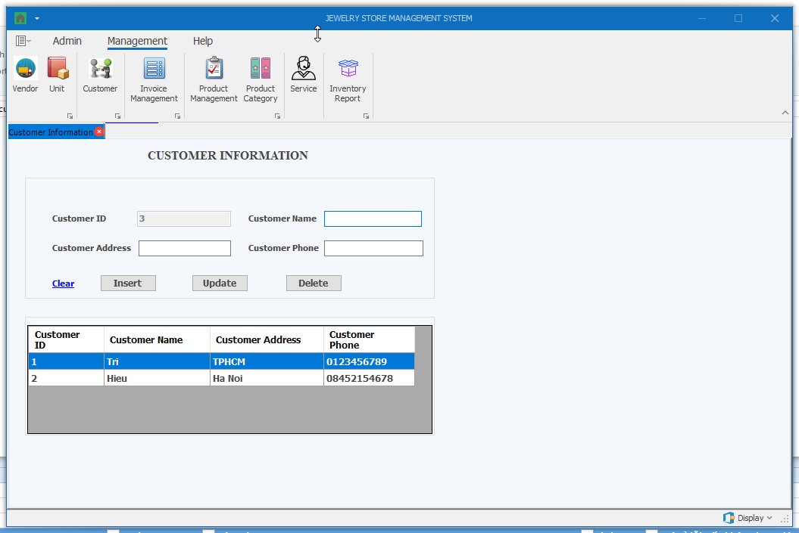

Thành phần | Loại | Công dụng | Tình trạng | Mô tả lỗi nếu không hoạt động
Customer ID | Textbox (Disabled) | Hiển thị thông tin mã khách hàng | Hoạt động
Customer Name | Textbox | Hiển thị / chỉnh sửa thông tin tên khách hàng | Hoạt động
Customer Address | Textbox | Hiển thị / chỉnh sửa thông tin địa chỉ khách hàng | Hoạt động
Customer Phone | Textbox | Hiển thị / chỉnh sửa thông tin điện thoại khách hàng | Hoạt động
Customer Table | DataGridView | Hiển thị thông tin các khách hàng hiện có, khi chọn 1 dòng, thông tin các khách hàng đó sẽ được hiển thị bên trái | Hoạt động
Insert | Button | Thêm thông tin khách hàng | Hoạt động
Delete | Button | Xóa thông tin khách hàng được chọn | Hoạt động
Update | Button | Cập nhật thông tin khách hàng được chọn | Hoạt động
Clear | Button | Làm sạch thông tin đang hiển thị trong các textbox | Hoạt động

Màn hình Invoice Management
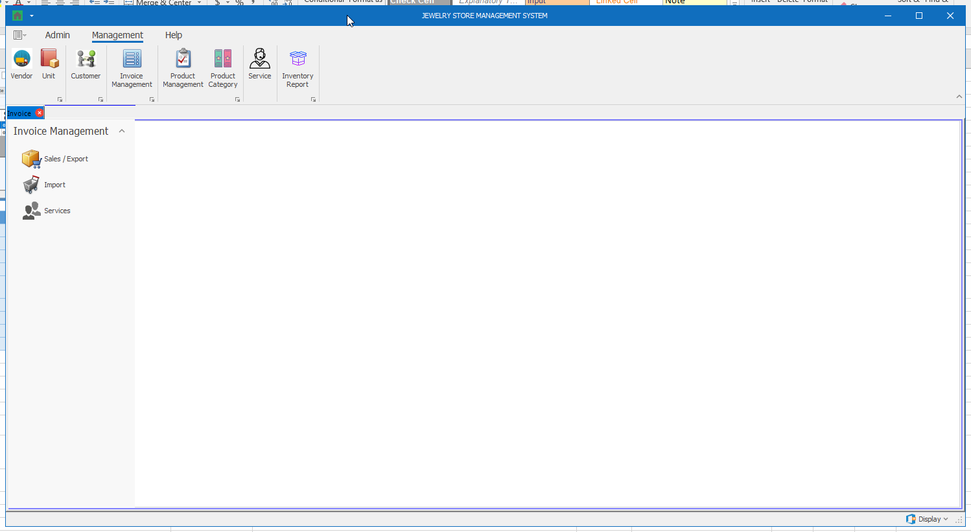

Thành phần | Loại | Công dụng | Tình trạng | Mô tả lỗi nếu không hoạt động
Sales / Export | Button | Hiển thị màn hình quản lý hóa đơn bán hàng | Hoạt động
Import | Button | Hiển thị màn hình quản lý hóa đơn nhập hàng | Hoạt động
Services | Button | Hiển thị màn hình quản lý hóa đơn dịch vụ | Hoạt động

Màn hình Invoice Management (Sales / Export)
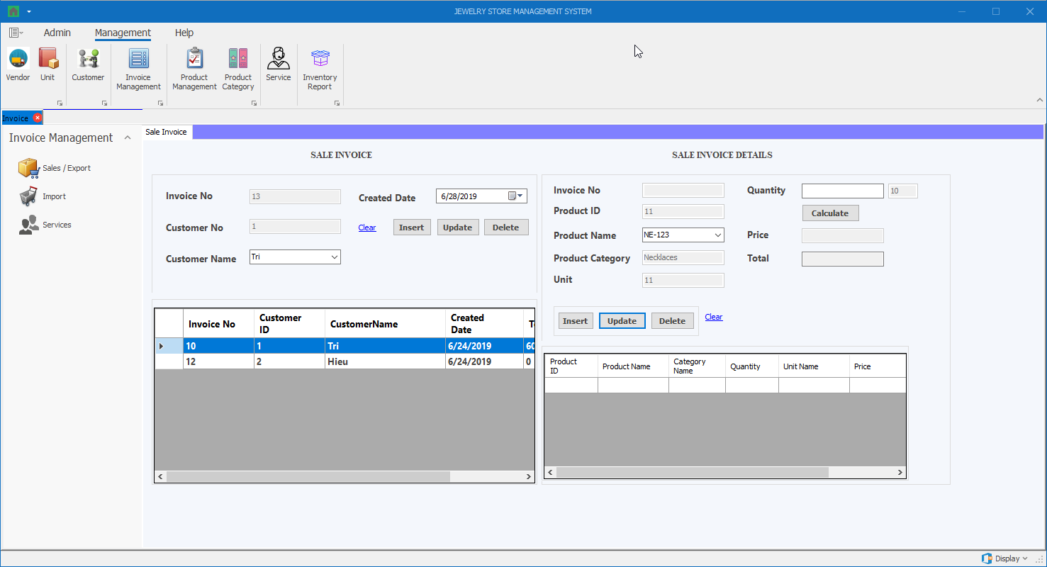

Thành phần | Loại | Công dụng | Tình trạng | Mô tả lỗi nếu không hoạt động
Invoice No (Sale Invoice) | Textbox (Disabled) | Hiển thị thông tin mã hóa đơn | Hoạt động
Customer No (Sale Invoice) | Textbox (Disabled) | Hiển thị thông tin mã khách hàng | Hoạt động
Customer Name (Sale Invoice) | DropdownList | Hiển thị danh sách tên khách hàng | Hoạt động
Created Date (Sale Invoice) | DateTimePicker | Hiển thị ngày tạo hóa đơn | Hoạt động
Clear (Sale Invoice) | Button | Làm sạch thông tin đang hiển thị trong các textbox | Hoạt động
Insert (Sale Invoice) | Button | Thêm hóa đơn | Hoạt động
Update (Sale Invoice) | Button | Cập nhật thông tin hóa đơn được chọn | Hoạt động
Detele (Sale Invoice) | Button | Xóa thông tin hóa đơn được chọn | Hoạt động
Sale Invoice Table (Sale Invoice) | DataGridView | Hiển thị thông tin các hóa đơn hiện có, khi chọn 1 dòng, thông tin các hóa đơn đó sẽ được hiển thị bên trái | Hoạt động
Invoice No (Sale Invoice Details) | Textbox (Disabled) | Hiển thị thông tin mã hóa đơn | Hoạt động
Product ID (Sale Invoice Details) | Textbox (Disabled) | Hiển thị thông tin mã sản phẩm | Hoạt động
Product Name (Sale Invoice Details) | DropdownList | Hiển thị danh sách tên sản phẩm | Hoạt động
Product Category (Sale Invoice Details) | Textbox (Disabled) | Hiển thị thông tin loại sản phẩm | Hoạt động
Unit (Sale Invoice Details) | Textbox (Disabled) | Hiển thị thông tin đơn vị | Hoạt động
Quantity (Sale Invoice Details) | Textbox | Hiển thị / Chỉnh sửa thông tin số lượng sản phẩm cần bán | Hoạt động
Calculate (Sale Invoice Details) | Button | Nhấn vào để tính giá và tổng tiền | Hoạt động
Price (Sale Invoice Details) | Textbox (Disabled) | Hiển thị thông tin đơn giá bán ra (Đơn giá bán ra = Đơn giá mua vào + (Đơn giá mua vào x Phần trăm lợi nhuận)) | Hoạt động
Total (Sale Invoice Details) | Textbox (Disabled) | Hiển thị thông tin tổng tiền (= Đơn giá bán ra * số lượng) | Hoạt động
Clear (Sale Invoice Details) | Button | Làm sạch thông tin đang hiển thị trong các textbox | Hoạt động
Insert (Sale Invoice Details) | Button | Thêm chi tiết hóa đơn | Hoạt động
Update (Sale Invoice Details) | Button | Cập nhật thông tin chi tiết hóa đơn được chọn | Hoạt động
Detele (Sale Invoice Details) | Button | Xóa thông tin chi tiết hóa đơn được chọn | Hoạt động
Sale Invoice Details Table (Sale Invoice Details) | DataGridView | Hiển thị thông tin các chi tiết hóa đơn hiện có, khi chọn 1 dòng, thông tin các chi tiết hóa đơn đó sẽ được hiển thị bên trái | Hoạt động

Màn hình Invoice Management (Import)
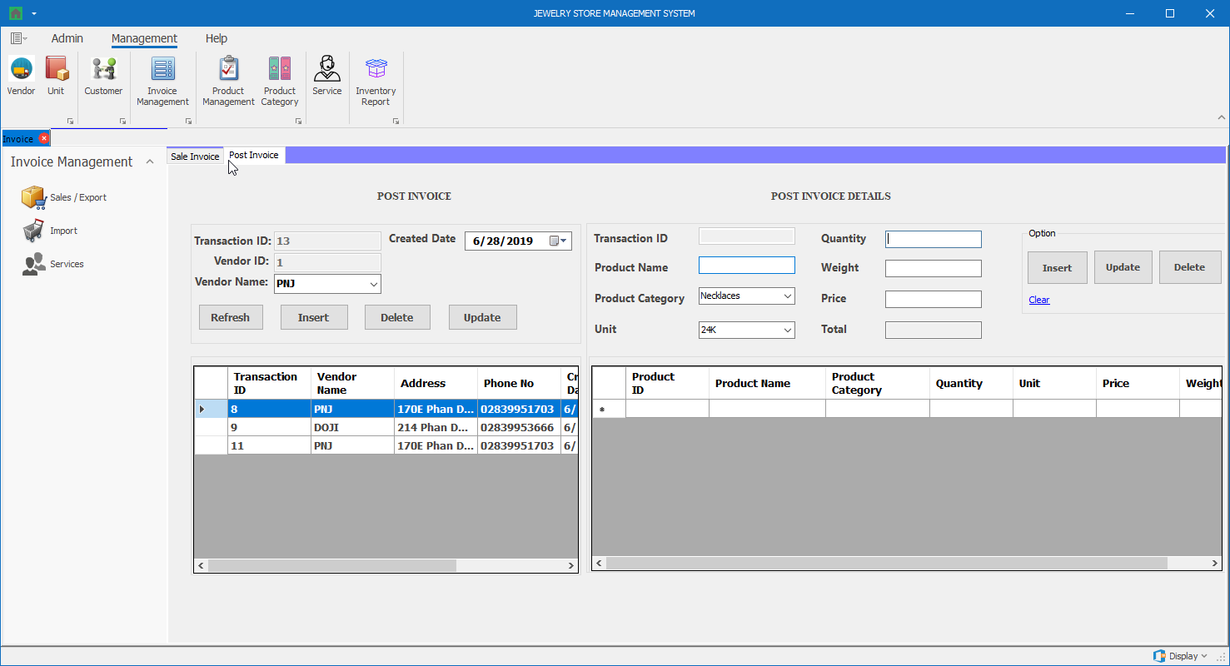

Thành phần | Loại | Công dụng | Tình trạng | Mô tả lỗi nếu không hoạt động
Transaction ID (Post Invoice) | Textbox (Disabled) | Hiển thị thông tin mã hóa đơn | Hoạt động
Vendor ID (Post Invoice) | Textbox (Disabled) | Hiển thị thông tin mã nhà cung cấp | Hoạt động
Vendor Name (Post Invoice) | DropdownList | Hiển thị danh sách tên nhà cung cấp | Hoạt động
Created Date (Post Invoice) | DateTimePicker | Hiển thị ngày tạo hóa đơn | Hoạt động
Refresh (Post Invoice) | Button | Làm sạch thông tin đang hiển thị trong các textbox | Hoạt động
Insert (Post Invoice) | Button | Thêm hóa đơn | Hoạt động
Update (Post Invoice) | Button | Cập nhật thông tin hóa đơn được chọn | Hoạt động
Detele (Post Invoice) | Button | Xóa thông tin hóa đơn được chọn | Hoạt động
Post Invoice Table (Sale Invoice) | DataGridView | Hiển thị thông tin các hóa đơn hiện có, khi chọn 1 dòng, thông tin các hóa đơn đó sẽ được hiển thị bên trái | Hoạt động
Transaction ID (Post Invoice Details) | Textbox (Disabled) | Hiển thị thông tin mã hóa đơn | Hoạt động
Product Name (Post Invoice Details) | Textbox | Hiển thị thông tin tên sản phẩm | Hoạt động
Product Category (Post Invoice Details) | DropdownList | Hiển thị danh sách loại sản phẩm | Hoạt động
Unit (Post Invoice Details) | DropdownList | Hiển thị danh sách đơn vị | Hoạt động
Quantity (Post Invoice Details) | Textbox | Hiển thị / Chỉnh sửa thông tin số lượng sản phẩm cần bán | Hoạt động
Weight (Post Invoice Details) | Textbox | Hiển thị / Chỉnh sửa thông tin trọng lượng sản phẩm cần bán | Hoạt động
Price (Post Invoice Details) | Textbox | Nhấn vào để tính giá và tổng tiền | Hoạt động
Total (Post Invoice Details) | Textbox (Disabled) | Hiển thị thông tin đơn giá mua hàng | Hoạt động
Clear (Post Invoice Details) | Button | Làm sạch thông tin đang hiển thị trong các textbox | Hoạt động
Insert (Post Invoice Details) | Button | Thêm chi tiết hóa đơn | Hoạt động
Update (Post Invoice Details) | Button | Cập nhật thông tin chi tiết hóa đơn được chọn | Hoạt động
Detele (Post Invoice Details) | Button | Xóa thông tin chi tiết hóa đơn được chọn | Hoạt động
Post Invoice Details Table (Post Invoice Details) | DataGridView | Hiển thị thông tin các chi tiết hóa đơn hiện có, khi chọn 1 dòng, thông tin các chi tiết hóa đơn đó sẽ được hiển thị bên trái | Hoạt động

Màn hình Invoice Management (Services)
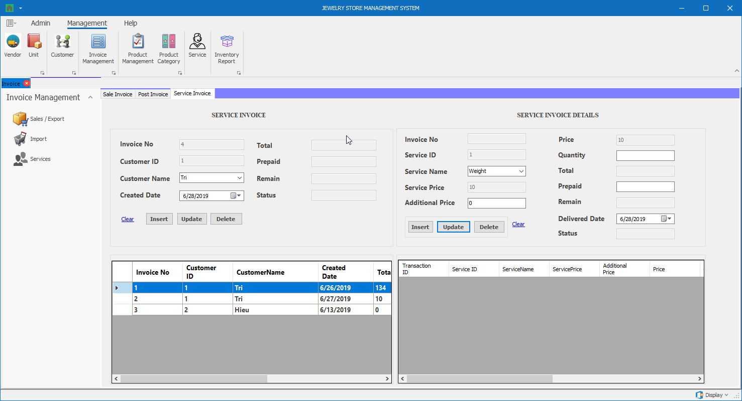

Thành phần | Loại | Công dụng | Tình trạng | Mô tả lỗi nếu không hoạt động
Invoice No (Service Invoice) | Textbox (Disabled) | Hiển thị thông tin mã hóa đơn | Hoạt động
Customer ID (Service Invoice) | Textbox (Disabled) | Hiển thị thông tin mã khách hàng | Hoạt động
Customer Name (Service Invoice) | DropdownList | Hiển thị danh sách tên khách hàng | Hoạt động
Created Date (Service Invoice) | DateTimePicker | Hiển thị ngày tạo hóa đơn | Hoạt động
Total (Service Invoice) | Textbox (Disabled) | Hiển thị thông tin tổng giá dịch vụ | Hoạt động
Prepaid (Service Invoice) | Textbox (Disabled) | Hiển thị thông tin tổng tiền trả trước | Hoạt động
Remain (Service Invoice) | Textbox (Disabled) | Hiển thị thông tin tổng tiền còn lại | Hoạt động
Status (Service Invoice) | Textbox (Disabled) | Hiển thị trạng thái của hóa đơn (Hoàn thành khi tất cả chi tiết của hóa đơn đó được giao (Delivered)) | Hoạt động
Clear (Service Invoice) | Button | Làm sạch thông tin đang hiển thị trong các textbox | Hoạt động
Insert (Service Invoice) | Button | Thêm hóa đơn | Hoạt động
Update (Service Invoice) | Button | Cập nhật thông tin hóa đơn được chọn | Hoạt động
Detele (Service Invoice) | Button | Xóa thông tin hóa đơn được chọn | Hoạt động
Service Invoice Table (Service Invoice) | DataGridView | Hiển thị thông tin các hóa đơn hiện có, khi chọn 1 dòng, thông tin các hóa đơn đó sẽ được hiển thị bên trái | Hoạt động
Invoice No (Service Invoice Details) | Textbox (Disabled) | Hiển thị thông tin mã hóa đơn | Hoạt động
Service ID (Service Invoice Details) | Textbox (Disabled) | Hiển thị thông tin mã dịch vụ | Hoạt động
Service Name (Service Invoice Details) | DropdownList | Hiển thị danh sách tên dịch vụ | Hoạt động
Service Price (Service Invoice Details) | Textbox (Disabled) | Hiển thị thông tin giá dịch vụ | Hoạt động
Additional Price (Service Invoice Details) | Textbox | Hiển thị / Chỉnh sửa thông tin chi phí riêng | Hoạt động
Price (Service Invoice Details) | Textbox (Disabled) | Hiển thị đơn giá được tính = Đơn giá dịch vụ + chi phí riêng | Hoạt động
Quantity (Service Invoice Details) | Textbox | Hiển thị / Chỉnh sửa thông tin số lượng sản phẩm cần bán | Hoạt động
Total (Service Invoice Details) | Textbox (Disabled) | Hiển thị thông tin tổng tiền (= Đơn giá được tính * số lượng) | Hoạt động
Prepaid (Service Invoice Details) | Textbox | Hiển thị / Chỉnh sửa thông tin số tiền trả trước (Số tiền trả trước của từng loại dịch vụ phải >= (50% x Thành tiền) của loại dịch vụ đó) | Hoạt động
Remain (Service Invoice Details) | Textbox (Disabled) | Hiển thị thông tin số tiền còn lại phải trả | Hoạt động
Delivered Date (Service Invoice Details) | DateTimePicker | Hiển thị ngày giao dịch vụ trong chi tiết hóa đơn | Hoạt động
Status (Service Invoice Details) | Textbox (Disabled) | Hiển thị trạng thái của hóa đơn (Tình trạng là “Đã giao” hoặc “Chưa giao”) | Hoạt động
Clear (Service Invoice Details) | Button | Làm sạch thông tin đang hiển thị trong các textbox | Hoạt động
Insert (Service Invoice Details) | Button | Thêm chi tiết hóa đơn | Hoạt động
Update (Service Invoice Details) | Button | Cập nhật thông tin chi tiết hóa đơn được chọn | Hoạt động
Detele (Service Invoice Details) | Button | Xóa thông tin chi tiết hóa đơn được chọn | Hoạt động
Service Invoice Details Table (Service Invoice Details) | DataGridView | Hiển thị thông tin các chi tiết hóa đơn hiện có, khi chọn 1 dòng, thông tin các chi tiết hóa đơn đó sẽ được hiển thị bên trái | Hoạt động

Màn hình Product Management
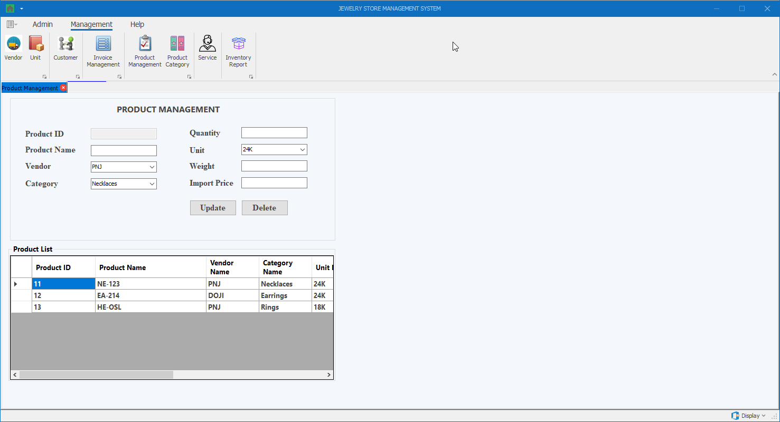

Thành phần | Loại | Công dụng | Tình trạng | Mô tả lỗi nếu không hoạt động
Product ID | Textbox (Disabled) | Hiển thị thông tin mã sản phẩm | Hoạt động
Product Name | Textbox | Hiển thị thông tin tên sản phẩm | Hoạt động
Vendor | DropdownList | Hiển thị danh sách nhà cung cấp | Hoạt động
Category | DropdownList | Hiển thị danh sách loại sản phẩm | Hoạt động
Quantity | Textbox | Hiển thị / Chỉnh sửa số lượng sản phẩm | Hoạt động
Unit | DropdownList | Hiển thị danh sách đơn vị | Hoạt động
Weight | Textbox | Hiển thị / Chỉnh sửa trọng lượng sản phẩm | Hoạt động
Import Price | Textbox | Hiển thị / Chỉnh sửa số lượng giá nhập | Hoạt động
Update | Button | Cập nhật thông tin sản phẩm | Hoạt động
Delete | Button | Xóa thông tin sản phẩm | Hoạt động
Product List | DataGridView | Hiển thị thông tin các sản phẩm hiện có, khi chọn 1 dòng, thông tin các sản phẩm đó sẽ được hiển thị bên trái | Hoạt động

Màn hình Product Category
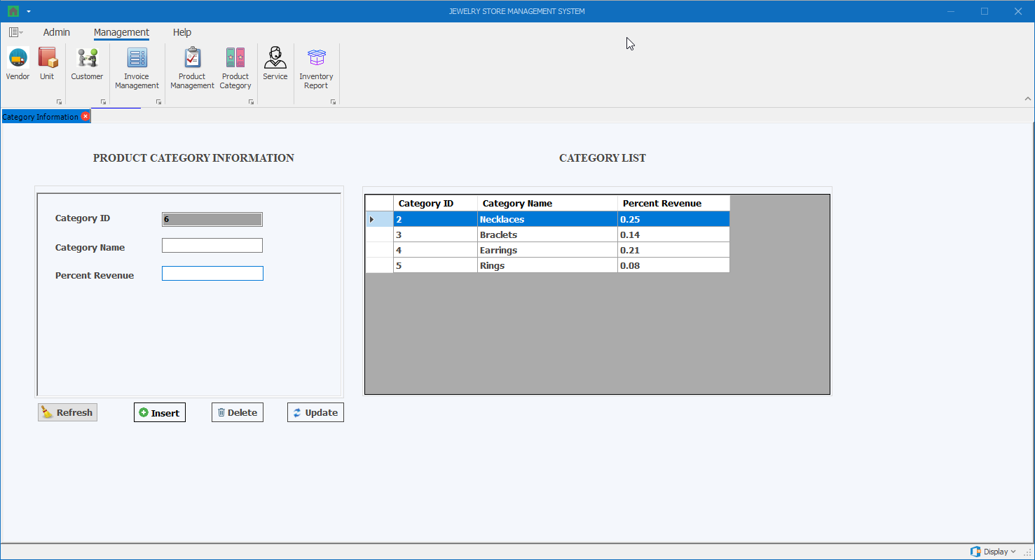

Thành phần | Loại | Công dụng | Tình trạng | Mô tả lỗi nếu không hoạt động
Category ID | Textbox (Disabled) | Hiển thị thông tin mã loại sản phẩm | Hoạt động
Category Name | Textbox | Hiển thị / chỉnh sửa thông tin tên loại sản phẩm | Hoạt động
Percent Revenue | Textbox | Hiển thị / chỉnh sửa thông tin phần trăm lợi nhuận theo loại sản phẩm | Hoạt động
Category Table | DataGridView | Hiển thị thông tin các loại sản phẩm hiện có, khi chọn 1 dòng, thông tin các loại sản phẩm đó sẽ được hiển thị bên trái | Hoạt động
Insert | Button | Thêm thông tin loại sản phẩm | Hoạt động
Delete | Button | Xóa thông tin loại sản phẩm được chọn | Hoạt động
Update | Button | Cập nhật thông tin loại sản phẩm được chọn | Hoạt động
Refresh | Button | Làm sạch thông tin đang hiển thị trong các textbox | Hoạt động

Màn hình Service
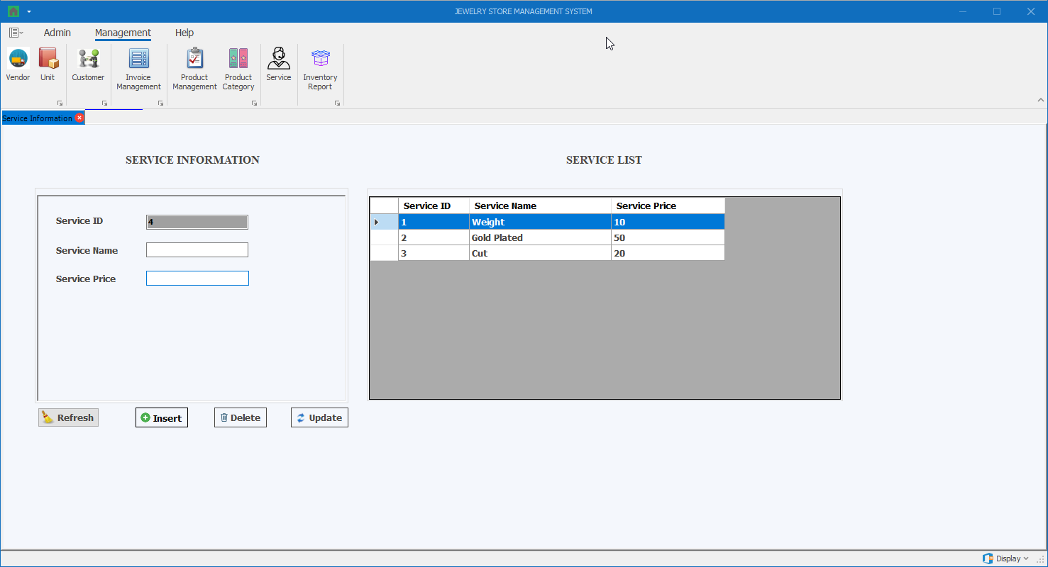

Thành phần | Loại | Công dụng | Tình trạng | Mô tả lỗi nếu không hoạt động
Service ID | Textbox (Disabled) | Hiển thị thông tin mã dịch vụ | Hoạt động
Service Name | Textbox | Hiển thị / chỉnh sửa thông tin tên dịch vụ | Hoạt động
Service Price | Textbox | Hiển thị / chỉnh sửa thông tin giá dịch vụ | Hoạt động
Service Table | DataGridView | Hiển thị thông tin các dịch vụ hiện có, khi chọn 1 dòng, thông tin các dịch vụ đó sẽ được hiển thị bên trái | Hoạt động
Insert | Button | Thêm thông tin dịch vụ | Hoạt động
Delete | Button | Xóa thông tin dịch vụ được chọn | Hoạt động
Update | Button | Cập nhật thông tin dịch vụ được chọn | Hoạt động
Refresh | Button | Làm sạch thông tin đang hiển thị trong các textbox | Hoạt động

Màn hình Inventory Report
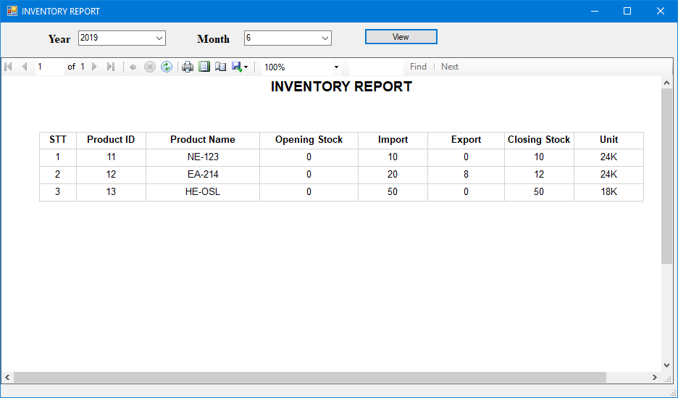

Thành phần | Loại | Công dụng | Tình trạng | Mô tả lỗi nếu không hoạt động
Year | DropdownList | Hiển thị danh sách năm cần xem báo cáo | Hoạt động
Month | DropdownList | Hiển thị danh sách năm cần xem báo cáo | Hoạt động
View | Button | Bấm để hiển thị báo cáo dựa theo 2 tham số year và month | Hoạt động

Điểm phần 1
Điểm theo checklist (auto generated) | 10
Điểm nhóm chấm

PHẦN 2: GIAO DIỆN

Đánh giá của nhóm:
Điểm phần giao diện: | 8

